modèle bon de commande excel
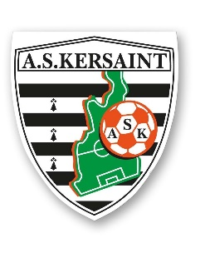
 | BON DE COMMANDE

Avenir Sportif Kersaint |  | A :
Rue des Primevères |  | Adresse :
29860 Kersaint-Plabennec
contact.askersaint@gmail.com
Siret : 777553280 00010

Date :

Désignation | Prix unitaire | Quantité | Montant HT | Taille

Training (25€ adulte, 20€ junior) | 20.00 | 0.00 | 0.00
 | 25.00 | 0.00 | 0.00
Polo (30€ adulte, 25€ junior) | 25.00 | 0.00 | 0.00
 | 30.00 | 0.00 | 0.00
Hoodie (40€ adulte, 35€ junior) | 35.00 | 0.00 | 0.00
 | 40.00 | 0.00 | 0.00
Knit track jacket (30€ adulte, 25€ junior) | 25.00 | 0.00 | 0.00
 | 30.00 | 0.00 | 0.00
Knit pant (30€ adulte, 25€ junior) | 25.00 | 0.00 | 0.00
 | 30.00 | 0.00 | 0.00
3/4 tech pant (30€ adulte, 25€ junior) | 25.00 | 0.00 | 0.00
 | 30.00 | 0.00 | 0.00
Sac (25€) | 0.00 | 0.00 | 0.00

 | TOTAL € | TTC | 0.00
Conditions de paiement :

Signature et tampon :
...

